Evolución contratación
 |  |  | Unidade de Análises e Programas

Fonte: Memorias do Servizo de xestión económica e contratación
Data de publicación: FEBREIRO 2025

Comparativa de volume de contratación
 | 2015 | 2016 | 2017 | 2018 | 2019 | 2020 | 2021* | 2022* | 2023* | 2024* | Diferencia co exercicio 2023 | % Increm./Dimin.
Importes de adxudicación | 14,001,766.35 € | 5,784,354.29 € | 10,979,723.18 € | 5,216,014.45 € | 9,318,187.00 € | 14,957,881.95 € | 5,388,214.51 € | 5,520,260.18 € | 9,508,827.08 € | 7,034,630.00 € | -2,474,197.08 € | -26.02%
Nº de expedientes | 70 | 19 | 34 | 31 | 34 | 38 | 54 | 44 | 26 | 39 | 13 | 50.00%

Evolución importe de licitación

* Non contabilizados os importes de adxudicación de expedientes de concesión de servizos adxudicados mediante tarifas nin os acordos marco de subministracións

2024
 |  |  |  |  |  |  |  |  |  |  |  |  |  | Unidade de Análises e Programas

Fonte: Memoria do Servizo de xestión económica e contratación, ano 2024
Data de publicación: febreiro 2025

INDICADORES DE CONTRATACIÓN 2024

 |  | 2024_MEMORIA DE LICITACIÓN_INFORMACIÓN XERAL
 |  | Adxudicacións segundo procedemento |  |  |  |  |  | Importes segundo procedemento adxudicación |  |  |  |  |  |  |  |  | *Non contabilizados os importes de adxudicación mediante tarifas nin os acordo marco
Tipo de expediente | Nº adxudicacións | Procedemento aberto | Procedemento aberto simplificado | Procedemento negociado | Procedemento restrinxido | Acordo marco | Concurso | Procedemento aberto | Procedemento aberto simplificado | Procedemento negociado | Procedemento restrinxido | Acordo marco | Concurso | Importes de licitación | Importes de adxudicación | Diferenza licitación-adxudicación
Obras | 8 | 8 |  |  |  |  |  | 728,824.28 € |  |  |  |  |  | 728,824.28 € | 555,834.58 € | 172,989.70 €
Servizos | 10 | 1 | 2 | 2 |  | 4 | 1 | 520,300.00 € | 77,057.64 € | 222,360.44 € |  |  | 290,400.00 € | 1,110,118.08 € | 1,109,866.80 € | 251.28 €
Subministracións | 18 | 16 | 2 |  |  |  |  | 5,335,678.57 € | 105,575.35 € |  |  |  |  | 5,441,253.92 € | 5,232,733.82 € | 208,520.10 €
Privados | 3 | 3 |  |  |  |  |  | 162,900.00 € |  |  |  |  |  | 162,900.00 € | 136,194.80 € | 26,705.20 €
TOTAL | 39 | 28 | 4 | 2 |  |  | 1 | 6,747,702.85 € | 182,632.99 € | 222,360.44 € |  |  |  | 7,443,096.28 € | 7,034,630.00 € | 408,466.28 €

Volumen global de contratación
% diferenza importe licitado/importe adxudicado

% Expedientes de contratación por tipo
% Expedientes de contratación segundo importes adxudicación

Formas de adxudicación
 | Procedemento aberto | Procedemento aberto simplificado | Procedemento negociado | Acordo marco | Concurso
Obras | 8
Servizos | 1 | 2 | 2 | 4 | 1
Subministracións | 16 | 2
Privados | 3
Importes segundo tipo de adxudicación
 | Obras | Servizos | Subministracións | Privados
Procedemento aberto | 728824.28 | 520300 | 5335678.57 | 162900
Procedemento aberto simplificado |  | 77057.64 | 105575.35
Procedemento negociado |  | 222360.44
Concurso |  | 290400

2023
 |  |  |  |  |  |  |  |  |  |  |  |  |  | Unidade de Análises e Programas

Fonte: Memoria do Servizo de xestión económica e contratación, ano 2023
Data de publicación: abril 2024

INDICADORES DE CONTRATACIÓN 2023

 |  | 2023_MEMORIA DE LICITACIÓN_INFORMACIÓN XERAL
 |  | Adxudicacións segundo procedemento |  |  |  |  |  | Importes segundo procedemento adxudicación
Tipo de expediente | Nº adxudicacións | Procedemento aberto | Procedemento aberto simplificado | Procedemento negociado | Procedemento restrinxido | Acordo marco | Concurso | Procedemento aberto | Procedemento aberto simplificado | Procedemento negociado | Procedemento restrinxido | Acordo marco | Concurso | Importes de licitación | Importes de adxudicación | Diferenza licitación-adxudicación
Obras | 3 | 2 | 1 |  |  |  |  | 321,720.85 € | 189,183.50 € |  |  |  |  | 544,265.13 € | 510,904.35 € | 33,360.78 €
Servizos | 10 | 5 | 3 | 1 |  |  | 1 | 3,679,821.72 € | 103,298.91 € | 14,830.37 € |  |  |  | 4,154,111.11 € | 3,797,951.10 € | 356,160.01 €
Subministracións | 10 | 6 | 4 |  |  |  |  | 4,680,635.19 € | 173,491.00 € |  |  |  |  | 4,906,660.28 € | 4,854,126.19 € | 52,534.09 €
Privados | 3 | 3 |  |  |  |  |  | 345,845.44 € |  |  |  |  |  | 479,200.00 € | 345,845.44 € | 133,354.56 €
TOTAL | 26 | 16 | 8 | 1 |  |  | 1 | 9,028,023.20 € | 465,973.41 € | 14,830.37 € |  |  |  | 10,084,236.52 € | 9,508,827.08 € | 575,409.44 €

Volumen global de contratación
% diferenza importe licitado/importe adxudicado

% Expedientes de contratación por tipo
% Expedientes de contratación segundo importes adxudicación

Formas de adxudicación
 | Procedemento aberto | Procedemento aberto simplificado | Procedemento negociado | Acordo marco | Concurso
Obras | 2 | 1
Servizos | 5 | 3 | 1 |  | 1
Subministracións | 6 | 4
Privados | 3
Importes segundo tipo de adxudicación
 | Obras | Servizos | Subministracións | Privados
Procedemento aberto | 321720.85 | 3679821.72 | 4680635.19 | 345845.44
Procedemento aberto simplificado | 189183.5 | 103298.91 | 173491
Procedemento negociado |  | 14830.37
Concurso

2022
 |  |  |  |  |  |  |  |  |  |  |  |  |  | Unidade de Análises e Programas

Fonte: Memoria do Servizo de xestión económica e contratación, ano 2022
Data de publicación: maio 2023

INDICADORES DE CONTRATACIÓN 2022

 |  | 2022_MEMORIA DE LICITACIÓN_INFORMACIÓN XERAL
 |  | Adxudicacións segundo procedemento |  |  |  |  |  | Importes segundo procedemento adxudicación
Tipo de expediente | Nº adxudicacións | Procedemento aberto | Procedemento aberto simplificado | Procedemento negociado | Procedemento restrinxido | Acordo marco | Concurso | Procedemento aberto | Procedemento aberto simplificado | Procedemento negociado | Procedemento restrinxido | Acordo marco | Concurso | Importes de licitación | Importes de adxudicación | Diferenza licitación-adxudicación
Obras | 8 | 6 | 2 |  |  |  |  | 610,140.02 € | 102,409.06 € |  |  |  |  | 827,150.09 € | 712,549.08 € | 114,601.01 €
Servizos | 12 | 6 | 4 | 2 |  |  |  | 1,304,600.92 € | 156,451.66 € | 137,133.00 € |  |  |  | 1,631,331.50 € | 1,598,185.58 € | 33,145.92 €
Subministracións | 20 | 14 | 3 |  |  | 3 |  | 2,409,774.29 € | 97,712.69 € |  |  |  |  | 3,050,271.06 € | 2,507,486.98 € | 542,784.08 €
Privados | 4 | 3 |  |  |  |  | 1 | 130,313.54 € |  |  |  |  | 571,725.00 € | 770,618.27 € | 702,038.54 € | 68,579.73 €
TOTAL | 44 | 29 | 9 | 2 |  |  | 1 | 4,454,828.77 € | 356,573.41 € | 137,133.00 € |  |  |  | 6,279,370.92 € | 5,520,260.18 € | 759,110.74 €

Volumen global de contratación
% diferenza importe licitado/importe adxudicado

% Expedientes de contratación por tipo
% Expedientes de contratación segundo importes adxudicación

Formas de adxudicación
 | Procedemento aberto | Procedemento aberto simplificado | Procedemento negociado | Acordo marco | Concurso
Obras | 6 | 2
Servizos | 6 | 4 | 2
Subministracións | 14 | 3 |  | 3
Privados | 3 |  |  |  | 1
Importes segundo tipo de adxudicación
 | Obras | Servizos | Subministracións | Privados
Procedemento aberto | 610140.02 | 1304600.92 | 2409774.29 | 130313.54
Procedemento aberto simplificado | 102409.06 | 156451.66 | 97712.69
Procedemento negociado |  | 137133
Concurso |  |  |  | 571725

2021
 |  |  |  |  |  |  |  |  | Unidade de Análises e Programas

Fonte: Memoria de licitación 2021-Servizo de xestión económica e contratación
Data de publicación: marzo 2022

INDICADORES DE CONTRATACIÓN 2021

 |  | 2021_MEMORIA DE LICITACIÓN_INFORMACIÓN XERAL
 |  | Adxudicacións segundo procedemento |  |  |  | Importes segundo procedemento adxudicación
Tipo de expediente | Nº adxudicacións | Procedemento aberto | Procedemento aberto simplificado | Procedemento negociado | Procedemento restrinxido | Procedementos abertos | Procedemento negociado | Procedemento restrinxido | Importes de licitación | Importes de adxudicación | Diferenza licitación-adxudicación
Obras | 4 | 4 |  |  |  | 1,475,041.61 € |  |  | 1,500,167.16 € | 1,475,041.61 € | 25,125.55 €
Servizos | 8 | 5 | 2 | 1 |  | 761,112.96 € | 43,093.68 € |  | 934,532.66 € | 804,206.64 € | 130,326.02 €
Subministracións | 33 | 29 | 3 | 1 |  | 2,702,388.13 € | 151,248.99 € |  | 3,067,311.42 € | 2,853,637.12 € | 213,674.30 €
Privados | 1 | 1 |  |  |  | 255,329.14 € |  |  | 374,000.00 € | 255,329.14 € | 118,670.86 €
Concesión servizos | 8 | 6 |  | 1 | 1 |  | segundo tarifas | segundo tarifas | 2,708,933.00 € | segundo tarifas
TOTAL | 54 | 45 | 5 | 3 | 1 | 5,193,871.84 € | 194,342.67 € | 0.00 € | 8,584,944.24 € | 5,388,214.51 € | 487,796.73 €

Volumen global de contratación
% diferenza importe licitado/importe adxudicado

% Expedientes de contratación por tipo
% Expedientes de contratación segundo importes adxudicación

Formas de adxudicación
 | Procedemento aberto | Procedemento negociado
Obras | 4
Servizos | 5 | 1
Subministracións | 29 | 1
Privados | 1
Importes segundo tipo de adxudicación
 | Obras | Servizos | Subministracións | Privados
Procedemento aberto simplificado |  | 2 | 3
Procedemento restrinxido
Procedementos abertos | 1475041.61 | 761112.96 | 2702388.13 | 255329.14
Procedemento negociado |  | 43093.68 | 151248.99

2020
 |  |  |  |  |  | Unidade de Análises e Programas

Fonte: Memoria de licitación 2020-Servizo de xestión económica e contratación
Data de publicación: abril 2021

INDICADORES DE CONTRATACIÓN 2020

 |  | 2020_MEMORIA DE LICITACIÓN_INFORMACIÓN XERAL
 |  | Adxudicacións segundo procedemento |  | Importes segundo procedemento adxudicación
Tipo de expediente | Nº adxudicacións | Procedemento aberto | Emerxencia | Importes procedemento aberto | Importes emerxencia | Importes de licitación | Importes de adxudicación | Diferenza licitación-adxudicación
Obras | 3 | 3 |  | 2,231,473.13 € |  | 2,531,697.38 € | 2,231,473.13 € | 300,224.25 €
Servizos | 8 | 8 |  | 5,157,344.51 € |  | 6,013,964.21 € | 5,157,344.51 € | 856,619.70 €
Subministracións | 25 | 19 | 6 | 6,711,486.54 € | 789,760.40 € | 7,746,171.91 € | 7,501,246.94 € | 244,924.97 €
Privados | 1 | 1 |  | 67,817.37 € |  | 110,357.20 € | 67,817.37 € | 42,539.83 €
TOTAL | 37 | 31 | 6 | 14,168,121.55 € | 789,760.40 € | 16,402,190.70 € | 14,957,881.95 € | 1,444,308.75 €

Volumen global de contratación
% diferenza importe licitado/importe adxudicado

% Expedientes de contratación segundo importes adxudicación
% Expedientes de contratación por tipo

Formas de adxudicación
 | Procedemento aberto | Emerxencia
Obras | 3
Servizos | 8
Subministracións | 19 | 6
Privados | 1
Importes segundo tipo de adxudicación
 | Obras | Servizos | Subministracións | Privados
Importes procedemento aberto | 2231473.13 | 5157344.51 | 6711486.54 | 67817.37
Importes emerxencia |  |  | 789760.4

2019
 |  |  |  |  |  | Unidade de Análises e Programas

Fonte: Memoria de licitación 2019-Servizo de xestión económica e contratación
Data: xuño 2020

INDICADORES DE CONTRATACIÓN 2019

 |  | 2019_MEMORIA DE LICITACIÓN_INFORMACIÓN XERAL
 |  | Adxudicacións segundo procedemento |  | Importes segundo procedemento adxudicación
Tipo de expediente | Nº adxudicacións | Procedemento aberto | Procedemento negociado | Importes procedemento aberto | Importes procedemento negociado | Importes de licitación | Importes de adxudicación | Diferenza licitación-adxudicación
Obras | 3 | 3 |  | 778,809.00 € |  | 918,887.00 € | 778,809.00 € | 140,078.00 €
Subministracións | 19 | 19 |  | 4,107,252.00 € |  | 4,543,458.00 € | 4,107,252.00 € | 436,206.00 €
Servizos | 10 | 7 | 3 | 3,679,197.00 € | 522,000.00 € | 4,560,303.00 € | 4,201,197.00 € | 359,106.00 €
Privados | 2 | 2 |  | 230,929.00 € |  | 352,325.00 € | 230,929.00 € | 121,396.00 €
TOTAL | 34 | 31 | 3 | 8,796,187.00 € | 522,000.00 € | 10,374,973.00 € | 9,318,187.00 € | 1,056,786.00 €

Volumen global de contratación
% Diferenza entre importes de licitación e adxudicación

% Expedientes de contratación por tipo
% Expedientes de contratación segundo importes adxudicación

 |  |  |  |  |  |  |  |  | importes de licitación | 10374973
 |  |  |  |  |  |  |  |  | importes de adxudicación | 9144152
 |  |  |  |  |  |  |  |  | Diferenza | 1230821

Formas de adxudicación
 | Procedemento aberto | Procedemento negociado
Obras | 3
Subministracións | 19
Servizos | 7 | 3
Privados | 2
Importes segundo tipo de procedemento de adxudicación
 | Obras | Subministracións | Servizos | Privados
Importes procedemento aberto | 778809 | 4107252 | 3679197 | 230929
Importes procedemento negociado |  |  | 522000

2018
 |  | Unidade de Análises e Programas

Fonte: Memoria de licitación 2018-Servizo de xestión económica e contratación
Data: xuño 2019

INDICADORES DE CONTRATACIÓN 2018

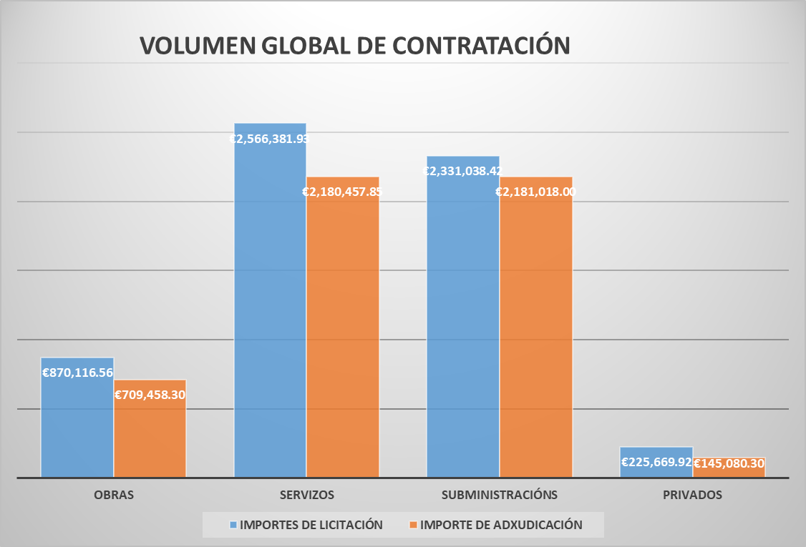
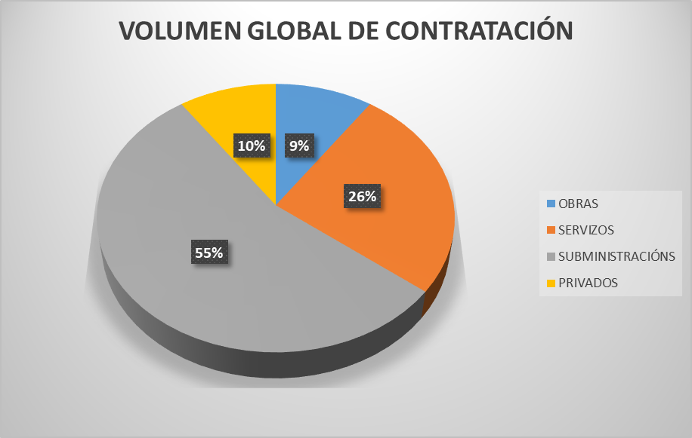

 | TIPOS DE PROCEDEMENTOS E VOLUME DE CONTRATACIÓN
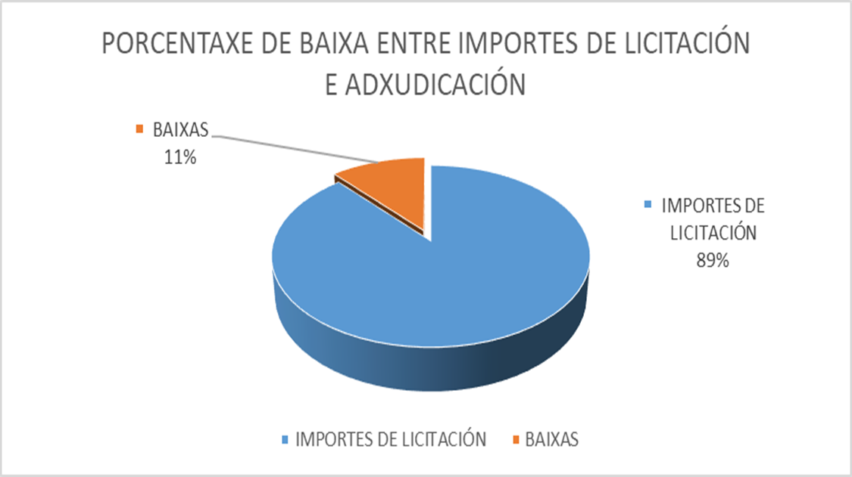
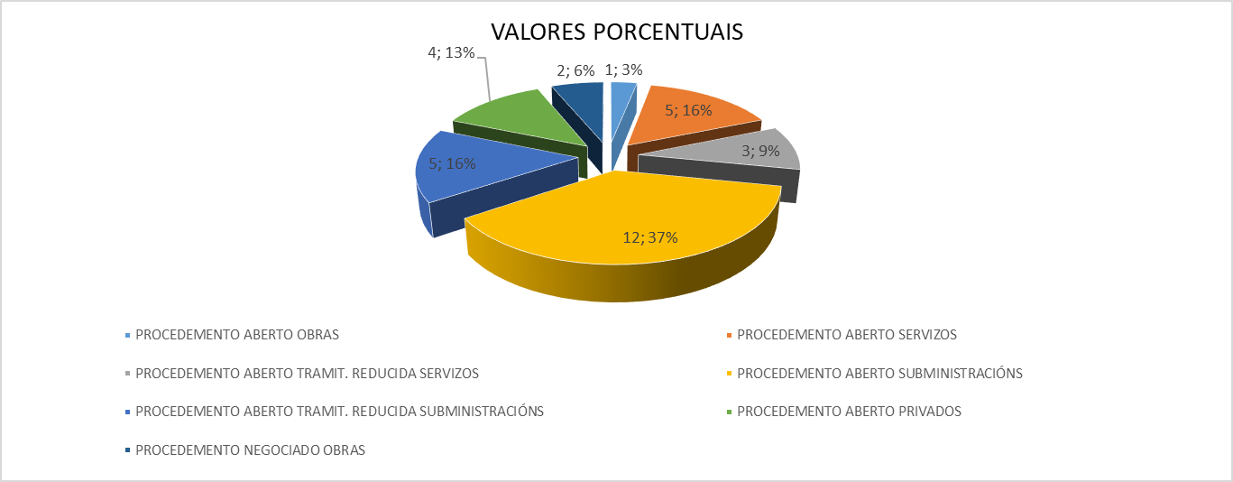

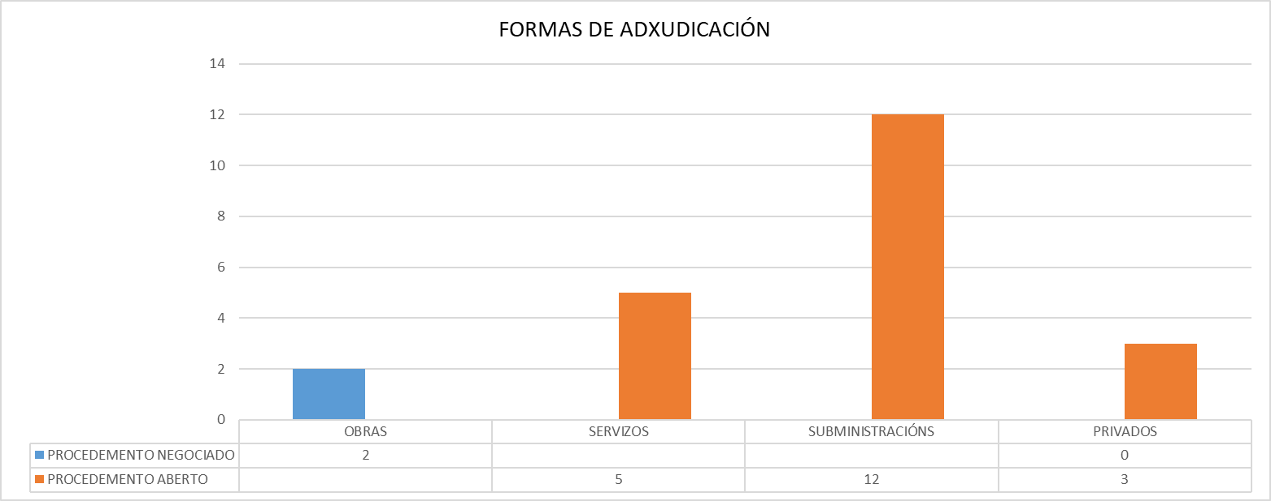

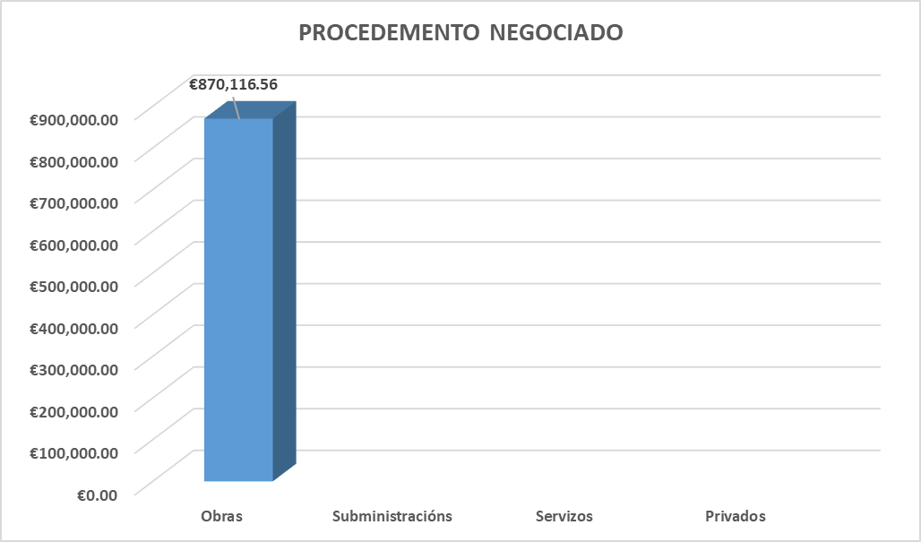
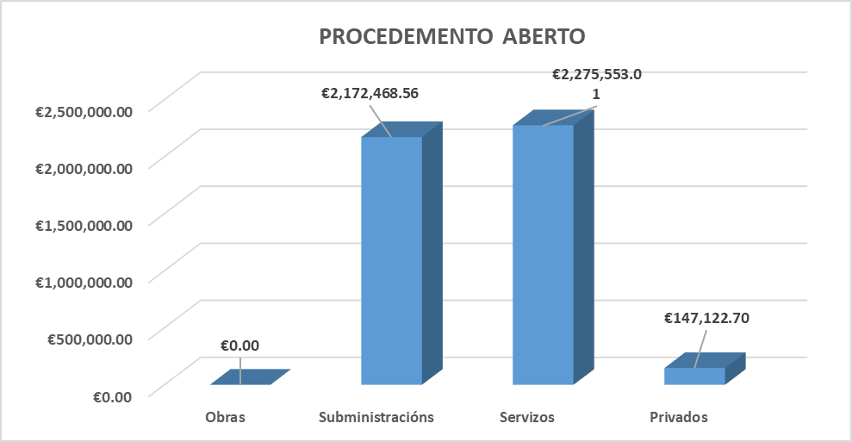

2017
 | Unidade de Análises e Programas

Fonte: Memoria de licitación 2017
Data: outubro 2018

INDICADORES DE CONTRATACIÓN 2017

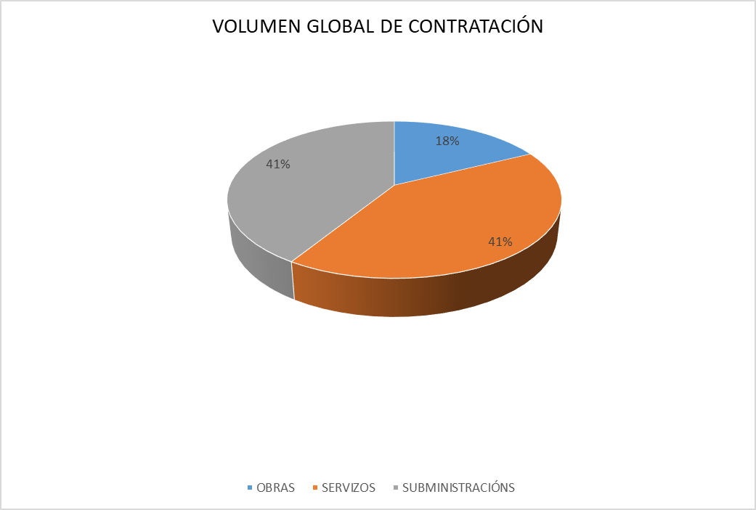
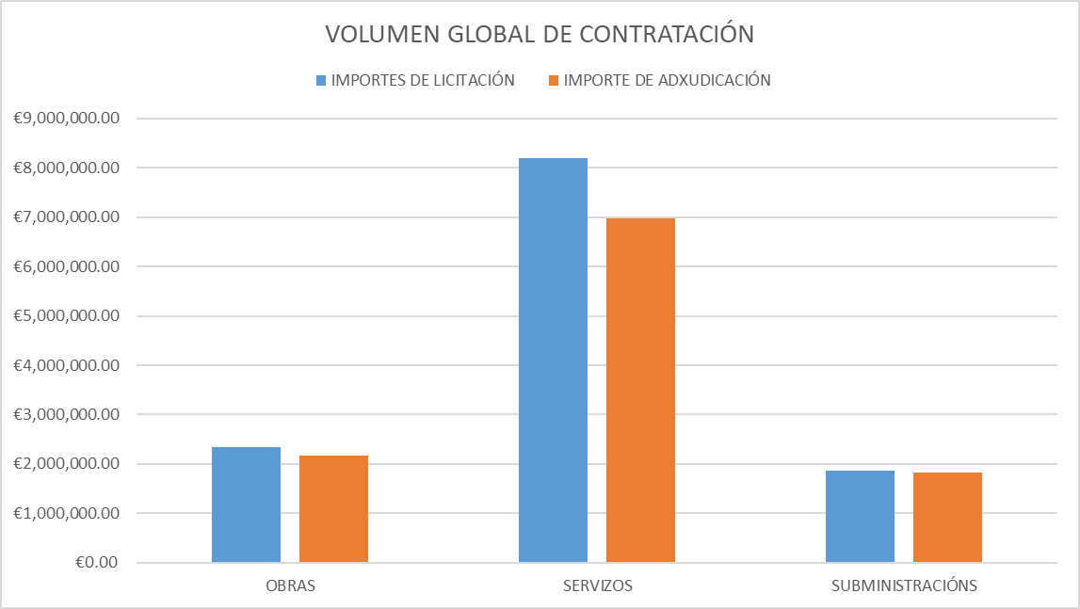

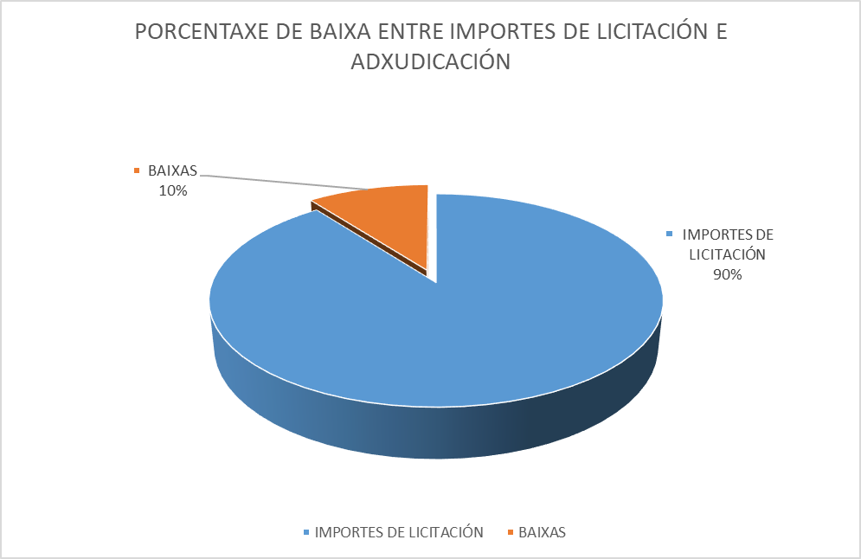
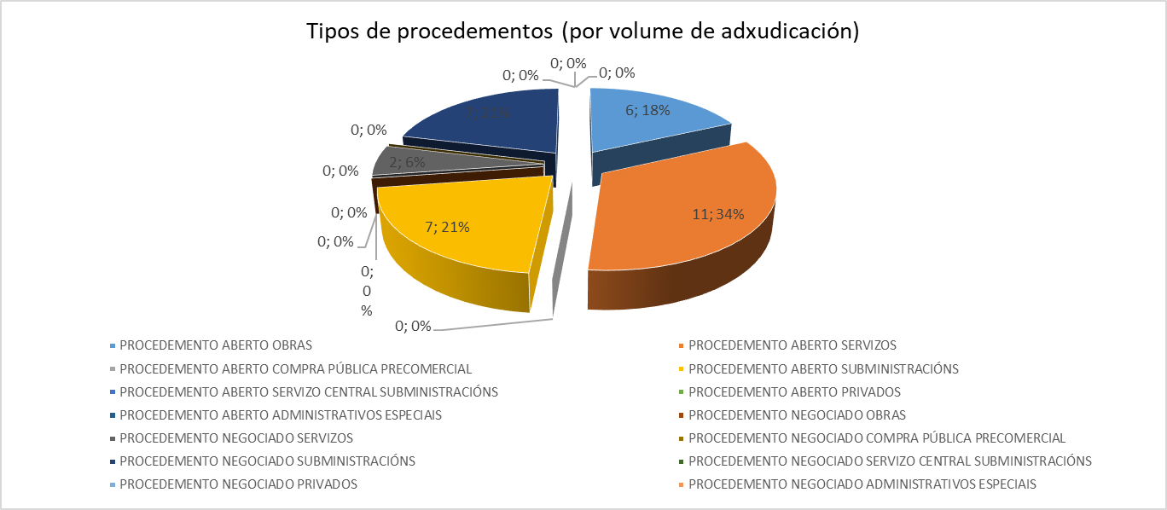

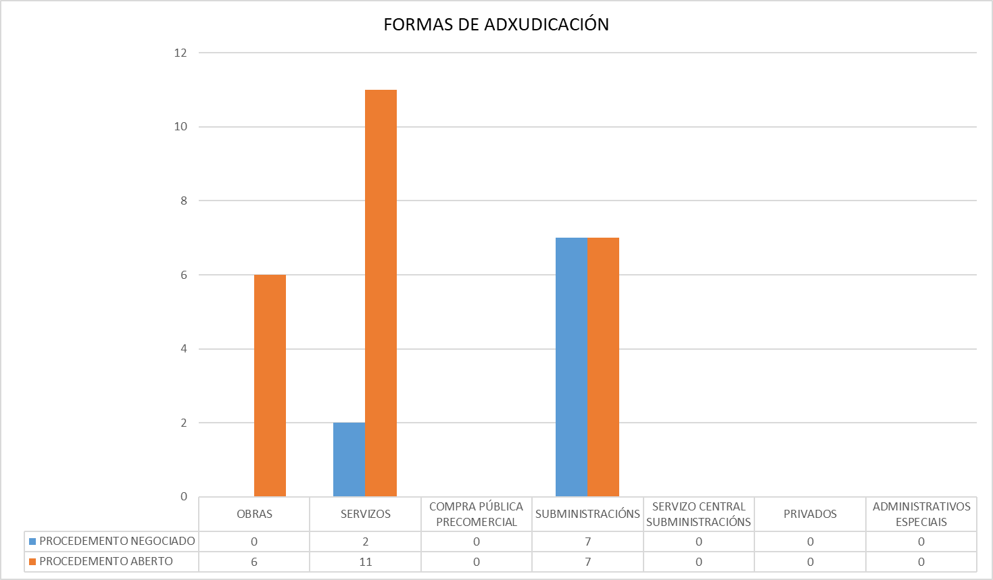

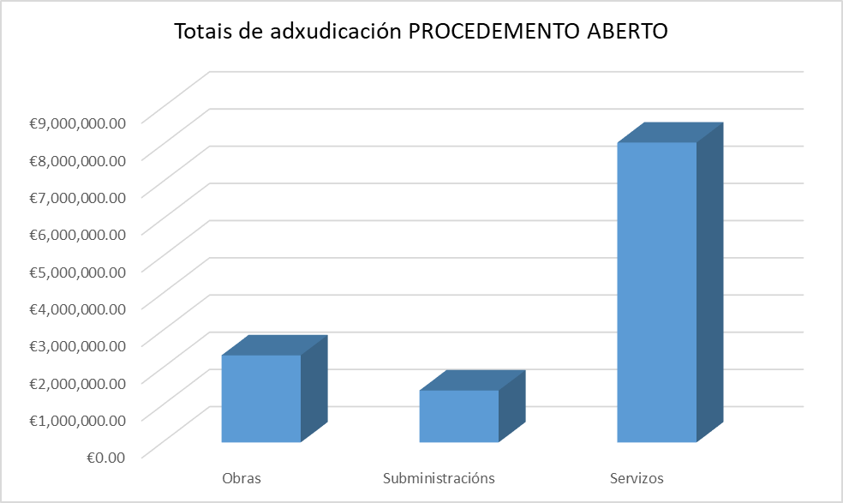
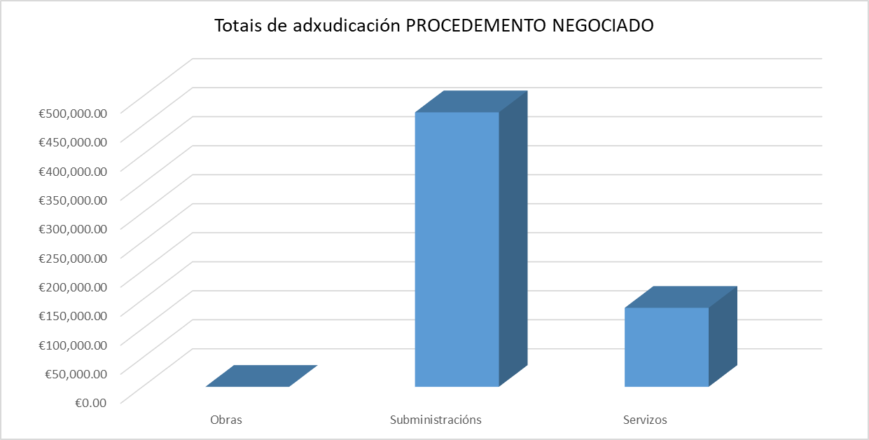

2016
 | Unidade de Análises e Programas

Fonte: Memoria de licitación 2016
Data: maio 2017

INDICADORES DE CONTRATACIÓN 2016

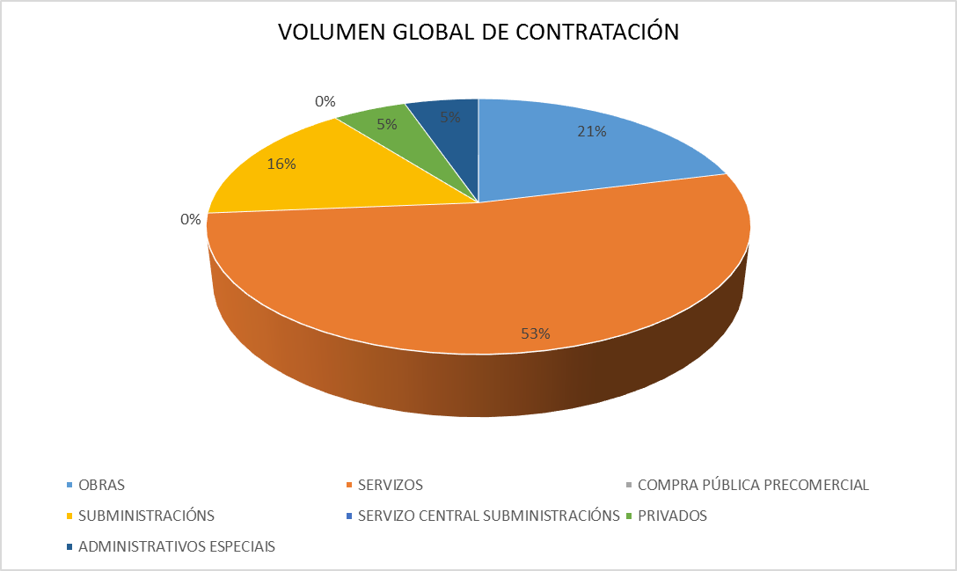
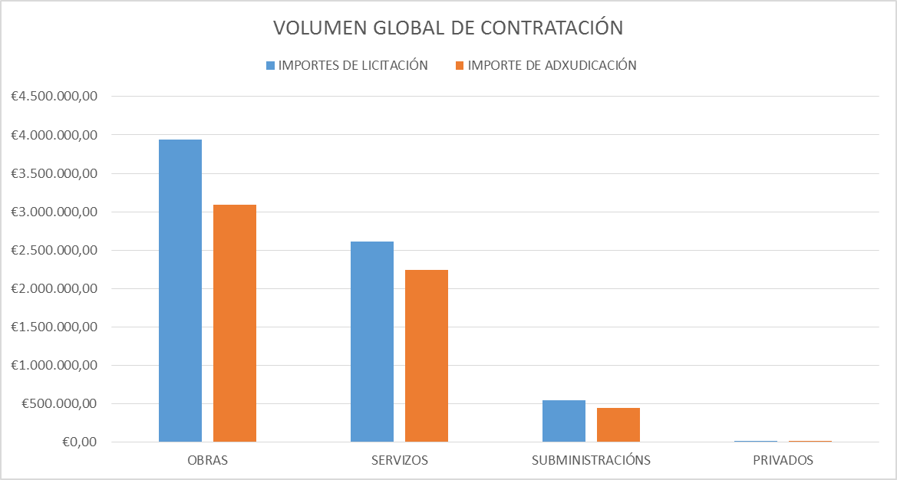

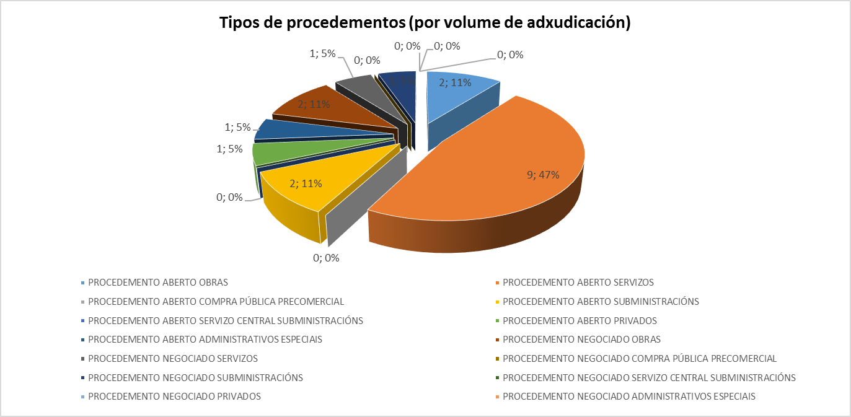

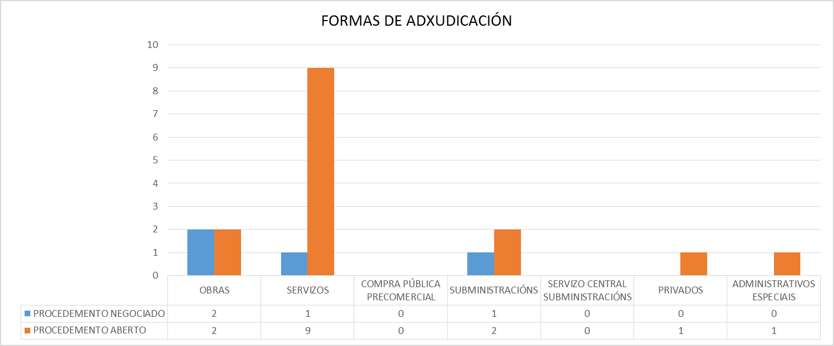

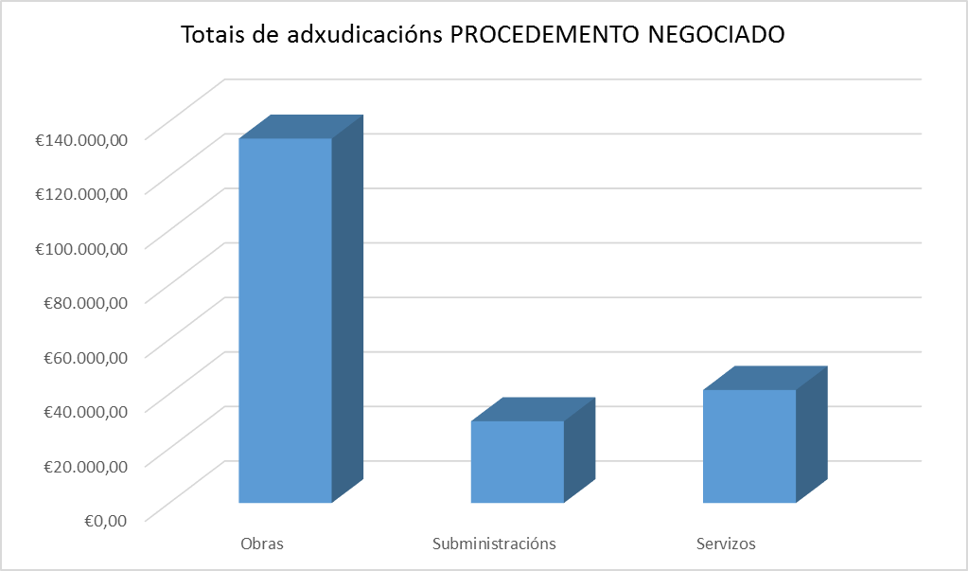
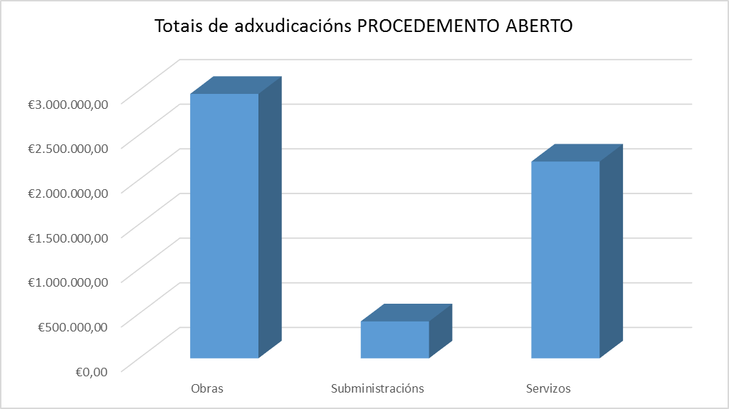

2015
 | Unidade de Análises e Programas

Fonte: Memoria de licitación 2015
Data: xuño 2016

INDICADORES DE CONTRATACIÓN 2015

